1321
T | 443.15
R | 62.3636 | mm Hg L / (mol ˚K)
CA0 | 0.00027138093376

t (min) | P (mm Hg) | CA | x | y | CA modelo | error | residual
0 | 7.5 | 0.00027138093376 | 0 | -2.2204460493E-16 | 0.00027138093376 | 1.9975651153E-14 | 0 | alfa | 1
2.5 | 10.5 | 0.00021710474701 | 2.5 | -0.22314355131 | 0.00022263273677 | 2.5462316422 | 5.527989765E-06 | k | 0.0792
5 | 12.5 | 0.0001809206225 | 5 | -0.40546510811 | 0.00018264118557 | 0.95100439061 | 1.7205630635E-06 |  | -0.014573852408
10 | 15.8 | 0.00012121681708 | 10 | -0.80594267471 | 0.00012291874084 | 1.4040327112 | 1.7019237632E-06
15 | 17.9 | 8.3223486352E-05 | 15 | -1.1819938976 | 8.2725135642E-05 | 0.59881018157 | -4.9835070973E-07
20 | 19.4 | 5.6085392976E-05 | 20 | -1.5766480896 | 5.567457021E-05 | 0.73249512033 | -4.1082276677E-07
 |  |  |  |  | ARE | 6.2325740459

t (min) | P (mm Hg) | CA | x | y | CA modelo | error
0 | 7.5 | 0.00027138093376 | 0 | 0 | 0.00027138093376 | 0
2.5 | 10.5 | 0.00021710474701 | 2.5 | -14.330040342 | 0.0002086826316 | 3.8792866207
5 | 12.5 | 0.0001809206225 | 5 | -27.285387098 | 0.00016544543358 | 8.5535793067
10 | 15.8 | 0.00012121681708 | 10 | -60.249452512 | 0.00011130180684 | 8.1795665594
15 | 17.9 | 8.3223486352E-05 | 15 | -97.827513501 | 7.9963339466E-05 | 3.917339959
20 | 19.4 | 5.6085392976E-05 | 20 | -145.6516547 | 6.0212884748E-05 | 7.3592990126
 |  |  |  |  |  | 31.889071458

240222
 | R | 62.3636 | mmHg L / (mol ˚K)
 | CA0 | 0.0064417533737

t | P | XA | CA | x | y | CA modelo
0 | 311 | 0 | 0.0064417533737 | 0 | 0 | 0.0064417533737
390 | 408 | 0.15594855305 | 0.005437171256 | 390 | -0.16954183015 | 0.0053004979346
777 | 488 | 0.2845659164 | 0.0046086499217 | 777 | -0.33486581057 | 0.0043679804647
1195 | 562 | 0.40353697749 | 0.0038422676875 | 1195 | -0.51673803013 | 0.0035441585384
3155 | 799 | 0.7845659164 | 0.0013877732349 | 3155 | -1.5351002928 | 0.0013301620356
inf | 933 | 1 | 0

 |  |  |  |  | k | -0.0005

240222(2)
t | CA | CB | dCb / dt | x1 | x2 | y | y_mod | dCb / dt | error
0 | 2 | 1 | -0.0185 | 0.69314718056 | 0 | -3.9899845469 | -3.9899845426 | -0.018500000079 | 4.2703429006E-07
10 | 1.83 | 0.83 | -0.0155 | 0.60431596685 | -0.18632957819 | -4.1669152551 | -4.2255470006 | -0.014617336831 | 5.6946010918
20 | 1.69 | 0.69 | -0.012 | 0.52472852893 | -0.37106368139 | -4.4228486292 | -4.4521719735 | -0.011653228959 | 2.8897586728
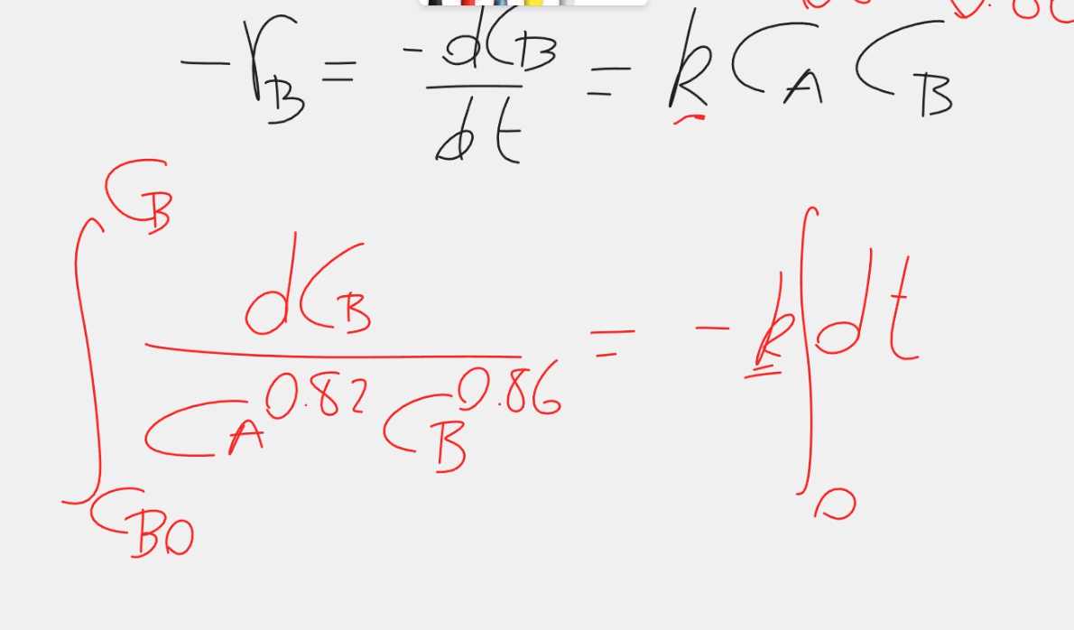
30 | 1.59 | 0.59 | -0.009 | 0.46373401623 | -0.52763274208 | -4.7105307016 | -4.6389760887 | -0.0096675913171 | 7.4176813011
40 | 1.51 | 0.51 | -0.008 | 0.41210965083 | -0.67334455326 | -4.8283137373 | -4.8086327576 | -0.0081590074158 | 1.9875926981
50 | 1.43 | 0.43 | -0.008 | 0.35767444427 | -0.84397007029 | -4.8283137373 | -5.0023895447 | -0.0067218655947 | 15.976680066
 |  |  |  |  |  |  |  | ARE | 5.6610523761

 |  |  |  |  | k | 0.010509816678
 |  |  |  |  | alfa | 0.81578777216
 |  |  |  |  | beta | 0.87530408

 |  |  |  |  | 118.1086253

250222
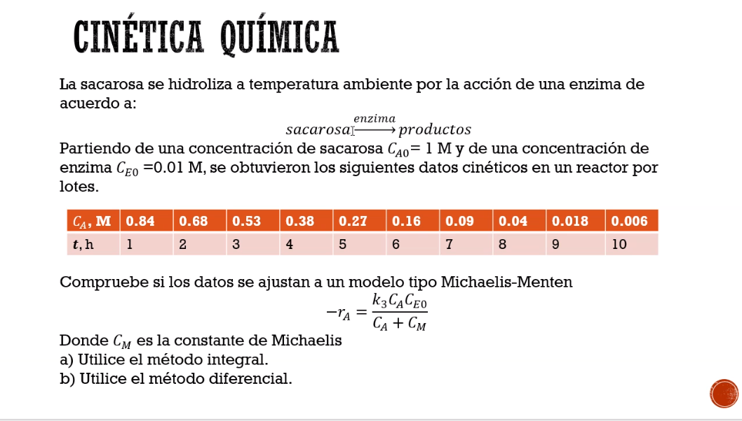
t | C_A
1 | 0.84
2 | 0.68
3 | 0.53
4 | 0.38
5 | 0.27
6 | 0.16
7 | 0.09
8 | 0.04
9 | 0.018
10 | 0.006

